Лист1
Bug-reports
ID | 1 | 2 | 3 | 4 | 5
Summary | Наличие инструкции автомобиля Audi TT в разделе BMW 3 | Не появляется сообщение об ошибке при вводе невалидного Email | Не появляется сообщение об ошибке после введения невалидного Email в окно регистрации | Съехало окно "Remove account" в разделе "Settings" | Окно "Edit profile" выступает за границы экрана в разделе "Profile"
Pre-conditions | 1.Открыть сайт https://qauto2.forstudy.space/ | 1.Открыть сайт https://qauto2.forstudy.space/ | 1.Открыть сайт https://qauto2.forstudy.space/ | 1.Открыть сайт https://qauto2.forstudy.space/ | 1.Открыть сайт https://qauto2.forstudy.space/
 | 2. Зайти в профиль сайта как "Guest" |  |  | 2. Пользователь прошел авторизацию | 2. Пользователь прошел авторизацию
Steps | 1. Выбрать раздел "Instructions" в левом боковом меню | 1. Нажать в хедере сайта кнопку "Sign in" | 1. Нажать в хедере сайта кнопку "Sign in" | 1. Выбрать раздел "Settings" в левом боковом меню | 1. Выбрать раздел "Profile" в левом боковом меню
 | 2. Выбрать марку авто "BMW" | 2. Нажать в окне регистрации кнопку "Forgot Password" | 2. Перейти в раздел "Registration" | 2. Прокрутить скрол в футер сайта | 2. Нажать кнопку "Edit profile" в правой верхней части страницы
 | 3. Выбрать модель "3" | 3. Ввести невалидный Email (KKKKKK.@kkk.kkk) | 3. Заполнить поле "Name" валидными данными (Vadym) | 3. Обратить внимание на окно "Remove account" | 3. Обратить внимание на открывшееся окно
 | 4. Нажать кнопку "Search" | 4. Нажать кнопку "Send" | 4. Заполнить поле "Last Name" валидными данными (Klochko)
 | 5. Обратить внимание на верхнюю инструкцию к авто | 5. Обратить внимание на сообщение в нижней части страницы | 5. Заполнить поле "Email" невалидными данными (KKKKKK.@kkk.kkk)
 |  |  | 6. Ввести валидный пароль в поля "Password" и "Re-enter password" (H123456789h)

Expected result | В разделе "BMW 3" находятся инструкции соответствующей только этой марке авто | Появляется сообщение "Email is incorrect" после введения невалидного Email | После введения невалидного Email появляется сообщение об ошибке "Email is incorrect" и окно подсвечивается красным цветом | Окно "Remove account" отображается корректно, согласно спецификации | Окно "Edit profile" отображается корректно, согласно спецификации
Actual result | Инструкция к автомобилю Audi TT находится в разделе BMW 3 | Система принимает невалидный Email. Появляется сообщение "Email with restore instructions was sent" | Система принимает невалидный адрес Email. Окно подсвечивается синим цветом | Окно "Remove account" в разделе "Settings" съехало в низ | Окно "Edit profile" выступает за границы экрана
Post-condition
Environment | Google Chrome Версия 109.0.5414.120, (64 бит) | Google Chrome Версия 109.0.5414.120, (64 бит) | Google Chrome Версия 109.0.5414.120, (64 бит) | Google Chrome Версия 109.0.5414.120, (64 бит) | Google Chrome Версия 109.0.5414.120, (64 бит)
Severity | Major | Major | Major | Trivial | Trivial
Priority | Medium | High | High | Medium | Medium
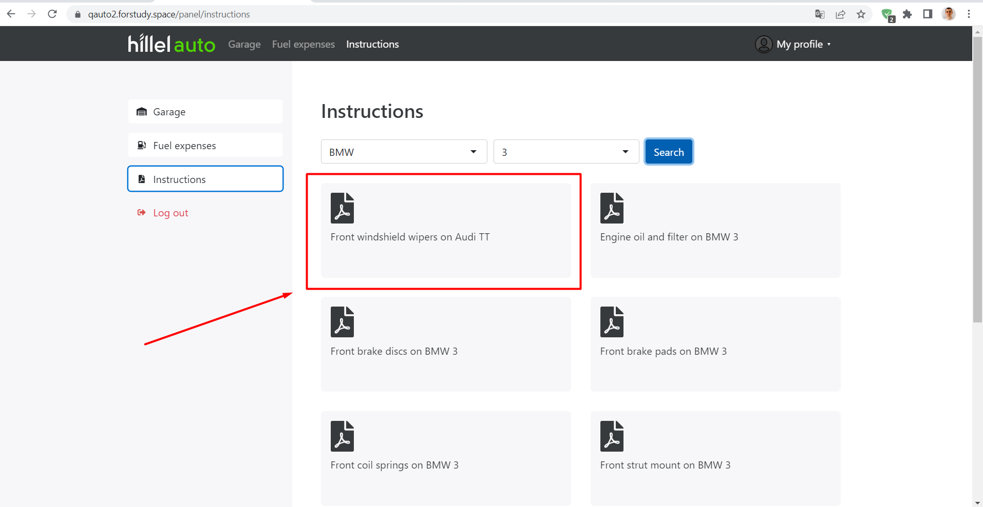
Type of bug
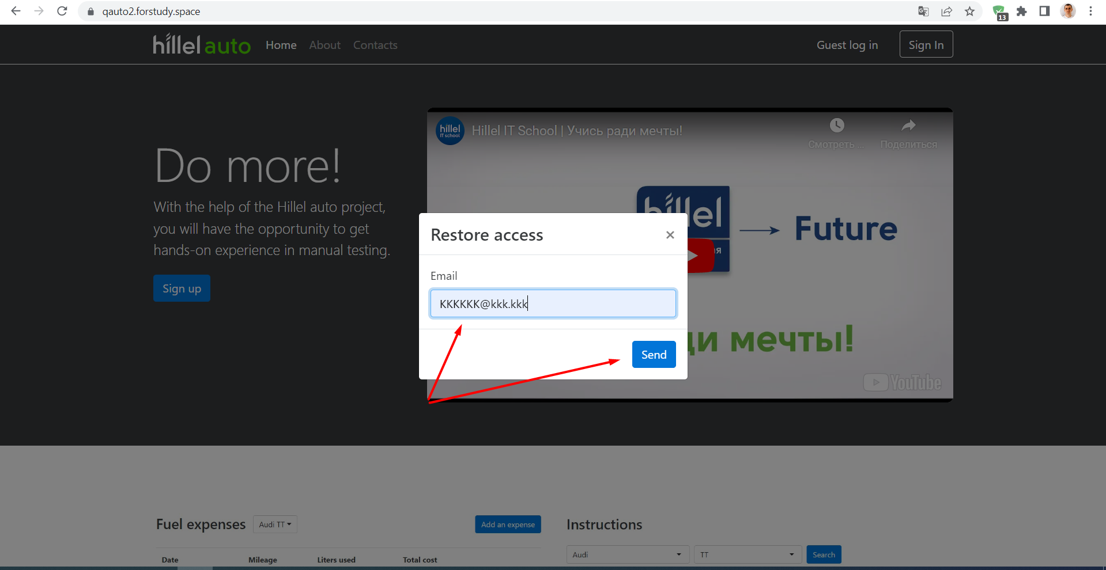
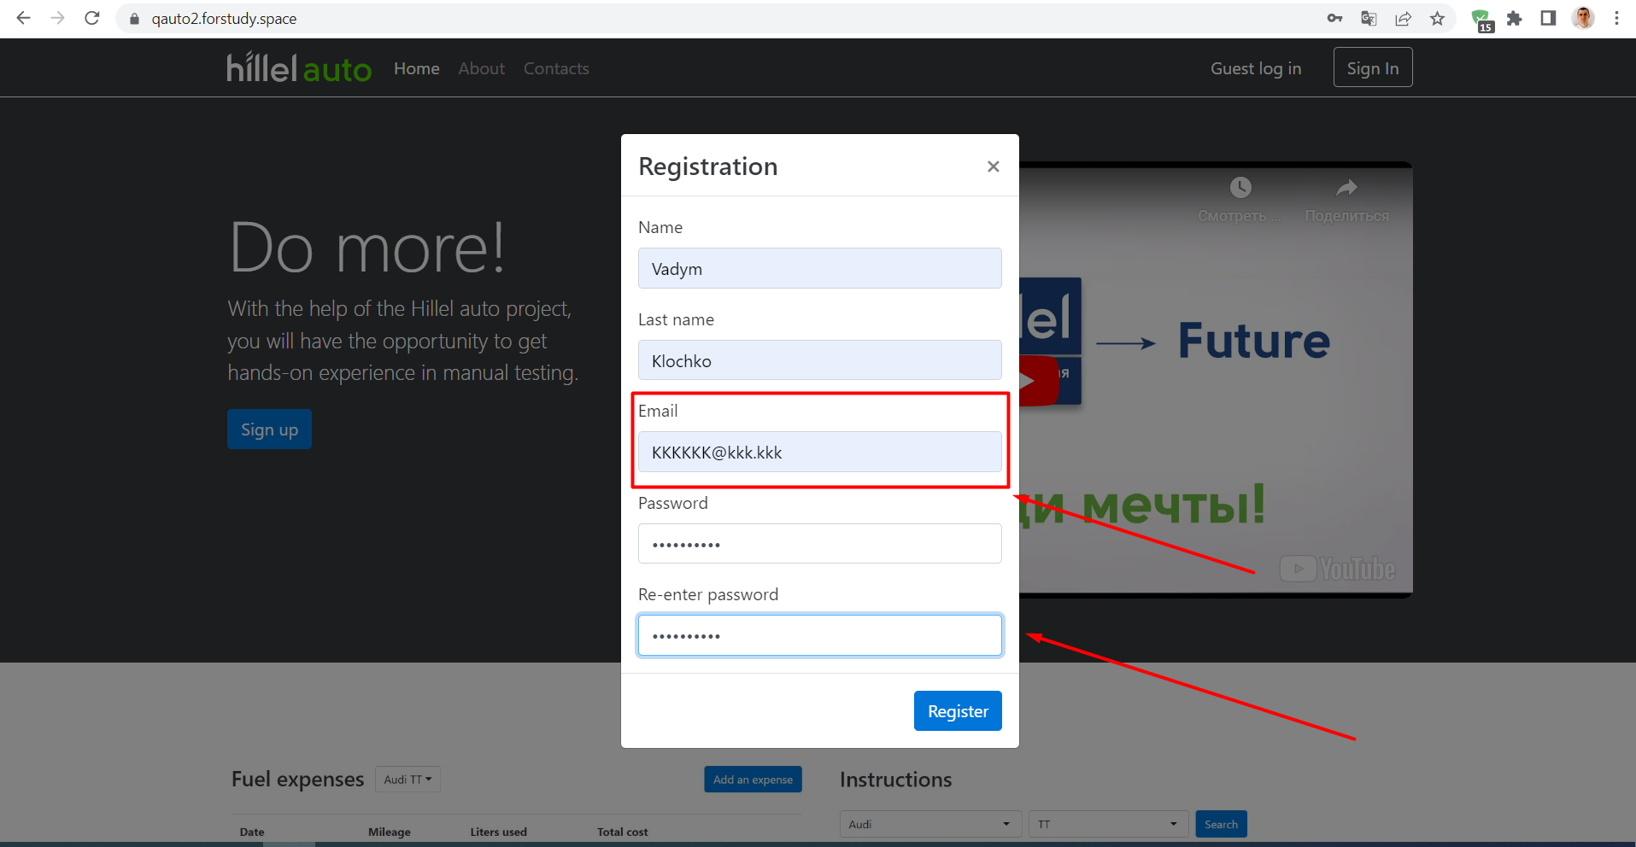
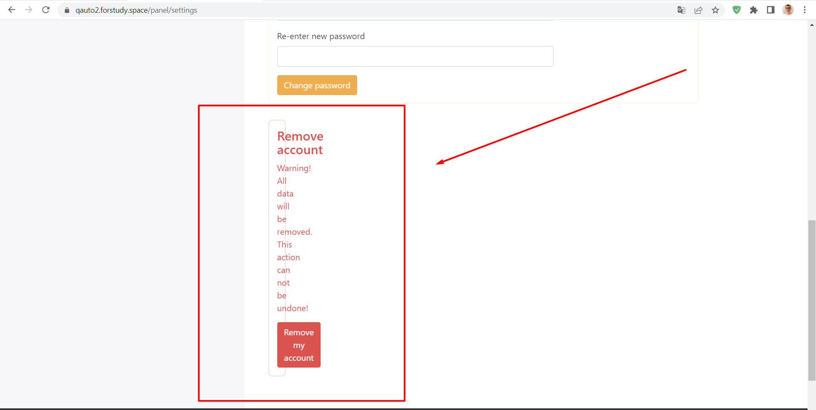
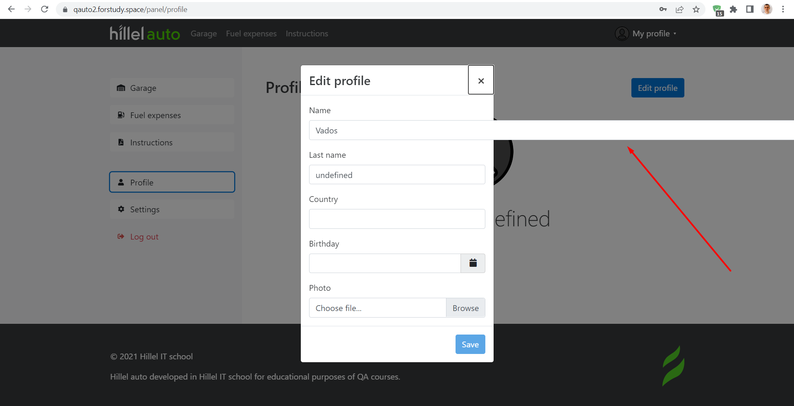
Attachment

